Graficos estimaciones
Solución AIJ
AA | NAC | DFO
 |  | 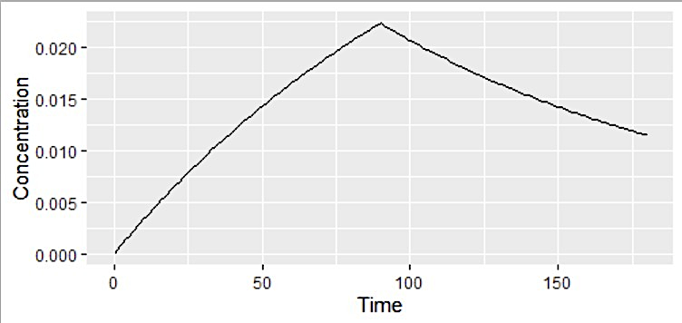

Solución Dr. Rodrigo
AA | NAC | DFO

